機能定義
機能設計書 機能定義

契約番号 |  |  | - |  |  |  | システム名 |  |  | StudentSystem |  |  |  |  | 承認者 | 作成者 | 朱
プロジェクト名 |  |  | StudentSystem |  |  |  | サブシステム名 |  |  | StudentSystem
 |  |  |  |  |  |  | 作成日 | 2023-04-18 |  |  | 改定日 | 承認日 | 版数 | 1.0

 | 1. 基本情報
 | 機能ＩＤ |  |  | STU001
 | 機能名 |  |  | 検索
 | 機能説明 |  |  | StudentSystemの検索画面を提供する

 | システムユーザー |  |  | マスタに設定される権限を持つユーザー

 | 関連するシステム |  |  | -

 | 利用時期 |  |  | 随時

 | 利用頻度 |  |  | 随時

処理フロー
凡例：
データフロー
 | 処理方式 |  |  | 方式 |  | 検討内容
 |  |  |  | オンライン

StudentSystem
selectAllByPages()
検索画面
帳票1
ページのリフレッシュ、
[icon="el-icon-search"]ボタンを押下

帳票2
生徒表、成績表、科目表の関連検索

 | 2. 項目定義
 | 機能ＩＤ |  |  | STU001
 | 機能名 |  |  | 検索

 | ＮＯ | 項目名 |  |  | 関係する入出力・エンティティ
 |  |  |  |  | エンティティ名 |  |  |  | Ｉ／Ｏ | 処理手順 |  |  | エラー処理手順
 | 1 | - |  |  | バックエンドでStudentDaoにマッピングして、Studentのリストを返す |  |  |  | IN | 画面検索または帳票出力用 |  |  | -

画面仕様書(全体)
機能設計書 画面仕様書

契約番号 |  |  | - |  | システム名 |  | StudentSystem |  |  |  |  |  |  |  | 承認者 | 作成者 | 朱
プロジェクト名 |  |  | StudentSystem |  | サブシステム名 |  | StudentSystem
 |  |  |  |  | 作成日 | 2023-04-18 |  | 改定日 | 承認日 |  |  | 版数 |  | 1.0

XXXX
本書対象
 | 1. 画面遷移図
 | 機能ＩＤ |  |  | STU001
 | 機能名 |  |  | 検索画面
XXXX
関連対象

selectAllByPages

STU001
検索画面
帳票
 |  |  |  |  |  |  |  |  |  |  |  |  | 選択された学生成績情報.xlsx

ページのリフレッシュ、
[icon="el-icon-search"]ボタンを押下
帳票

 |  |  |  |  |  |  |  |  |  | 全体学生成績情報.xlsx

 | 2. 業務操作の基本的な流れ
 | 機能ＩＤ |  |  | STU001
 | 機能名 |  |  | 検索画面

 | ＮＯ | 業務操作の基本的な流れ |  |  |  |  |  |  |  |  | 画面ＩＤ |  |  |  | 画面名

 | 1 | 検索画面で検索条件を入力し、「検索」アイコンをクリックすると、検索結果が画面に表示されます。 |  |  |  |  |  |  |  |  | STU001 |  |  |  | 検索画面

 | 2 | 検索画面で「クリア」ボタンをクリックすると、検索条件が初期状態に戻ります。 |  |  |  |  |  |  |  |  | STU001 |  |  |  | 検索画面

 | 3 | 検索画面で「Excelにエクスポート（すべての学生データ）」ボタンをクリックすると、すべての検索結果をExcel表に出力します。 |  |  |  |  |  |  |  |  | STU001 |  |  |  | 検索画面

 | 4 | 検索画面で「Excelにエクスポート（選択した学生データ）」ボタンをクリックすると、選択した検索結果をExcel表に出力します。 |  |  |  |  |  |  |  |  | STU001 |  |  |  | 検索画面

 | 5 | 「追加」ボタンをクリックすると、学生情報の追加フォームに移動します。 |  |  |  |  |  |  |  |  | STU001 STU002 |  |  |  | 検索画面 追加画面

 | 6 | 「削除」ボタンをクリックすると、確認を促すメッセージが表示され、同意後に削除されます。 |  |  |  |  |  |  |  |  | STU001 |  |  |  | 検索画面

 | 7 | 「一括削除」ボタンをクリックすると、確認を促すメッセージが表示され、同意後に複数のデータが削除されます。 |  |  |  |  |  |  |  |  | STU001 |  |  |  | 検索画面

画面仕様書(检索)
機能設計書 画面仕様書

契約番号 |  |  |  |  |  |  | - |  |  |  |  |  |  |  |  |  |  |  | システム名 |  |  |  | StudenSystem |  |  |  |  |  |  |  |  |  |  |  |  |  |  |  | 承認者 |  | 作成者 | 朱
プロジェクト名 |  |  |  |  |  |  |  |  |  |  |  |  |  |  |  |  |  |  | サブシステム名
 |  |  |  |  |  |  |  |  |  |  |  |  |  |  |  |  |  |  | 作成日 |  | 2023-04-18 |  |  |  | 改定日 |  |  |  | 承認日 |  |  |  |  |  | 版数 |  | 1.0

 | 3. 画面イメージ
 | 機能ＩＤ |  |  |  |  |  |  |  |  |  | STU001
 | 機能名 |  |  |  |  |  |  |  |  |  | 検索
 | 画面ＩＤ |  |  |  |  |  |  |  |  |  | STU001
 | 画面名 |  |  |  |  |  |  |  |  |  | 検索画面
6
7
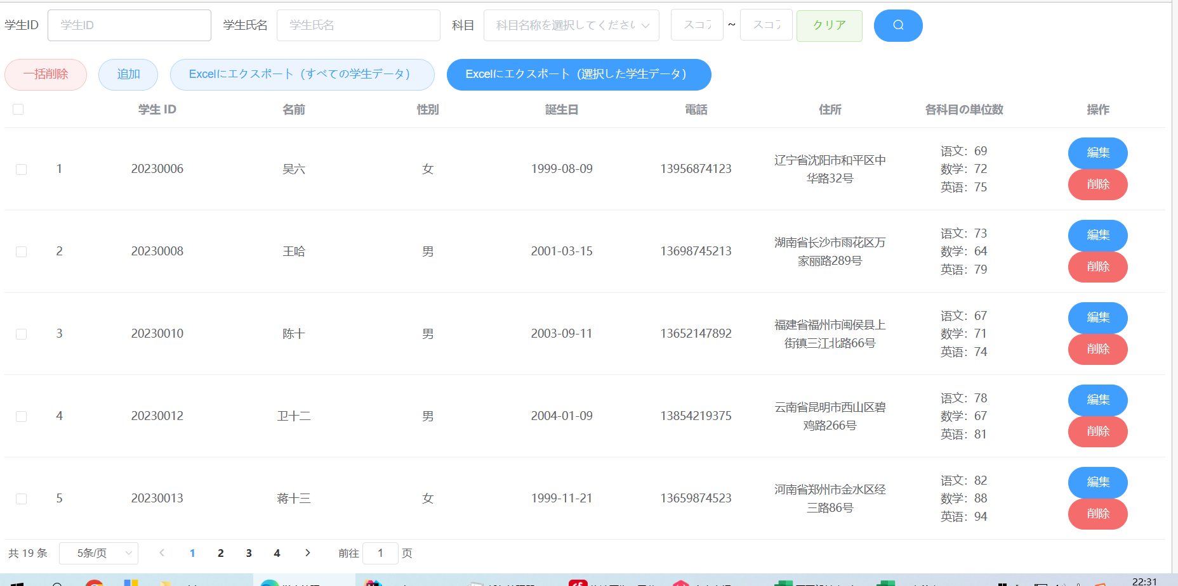
１
2
3-5
9
 |  |  |  |  |  |  |  |  |  |  |  |  |  |  |  |  |  |  |  |  |  |  |  |  |  |  |  |  |  | 機能概要 |  | 検索機能を提供する。検索結果により帳票出力機能も提供する。
8
13
11
12
10
19
 |  |  |  |  |  |  |  |  |  |  |  |  |  |  |  |  |  |  |  |  |  |  |  |  |  |  |  |  |  | 画面処理 |  | 初期表示イベント
 |  |  |  |  |  |  |  |  |  |  |  |  |  |  |  |  |  |  |  |  |  |  |  |  |  |  |  |  |  |  |  | 画面上の各ボタンを権限により活性／非活性とする。

14
20
 |  |  |  |  |  |  |  |  |  |  |  |  |  |  |  |  |  |  |  |  |  |  |  |  |  |  |  |  |  |  |  | 画面クローズイベント
 |  |  |  |  |  |  |  |  |  |  |  |  |  |  |  |  |  |  |  |  |  |  |  |  |  |  |  |  |  |  |  | 画面上の「×」ボタンを閉じて、アプリを終了とする。

21

 |  |  |  |  |  |  |  |  |  |  |  |  |  |  |  |  |  |  |  |  |  |  |  |  |  |  |  |  |  |  |  | その他イベント
 |  |  |  |  |  |  |  |  |  |  |  |  |  |  |  |  |  |  |  |  |  |  |  |  |  |  |  |  |  |  |  | 「初期表示」イベント 画面項目の初期状態を設定する。 「検索」イベント 画面の検索条件により、学生情報を検索し、画面に表示する。 「条件クリア」イベント 画面の検索条件をクリアする。

15
17
16
18

 |  |  |  |  |  |  |  |  |  |  |  |  |  |  |  |  |  |  |  |  |  |  |  |  |  |  |  |  |  | 業務エラー処理 |  | －
 | 標準外 仕様 |  |  | － |  |  |  |  |  |  |  |  |  |  |  |  |  |  |  |  |  |  |  |  |  |  |  |  |  | 備考 |  | －

 |  |  |  |  |  |  |  |  |  |  |  |  |  |  |  |  |  |  |  |  |  |  |  |  |  |  |  |  |  | 機能概要 |  | -

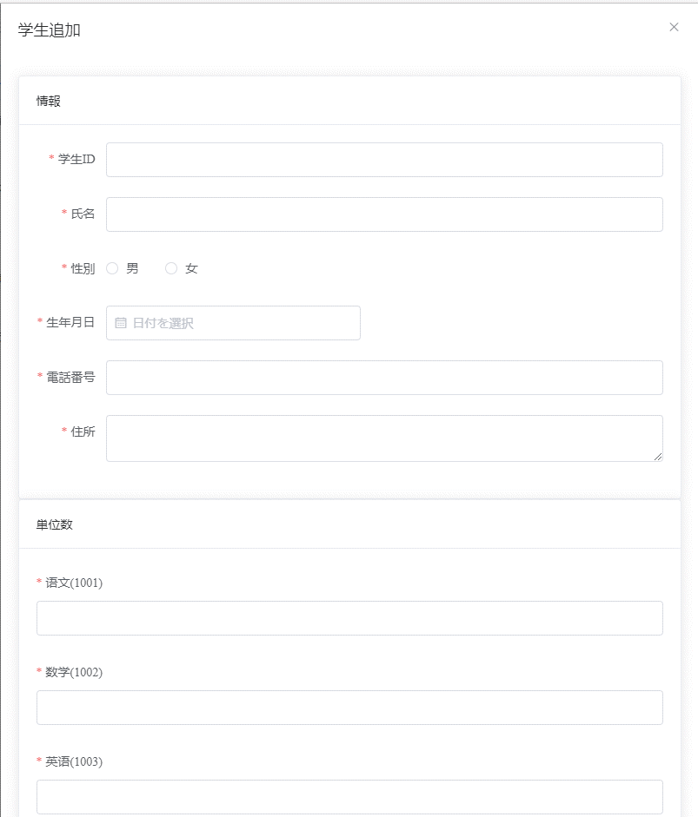
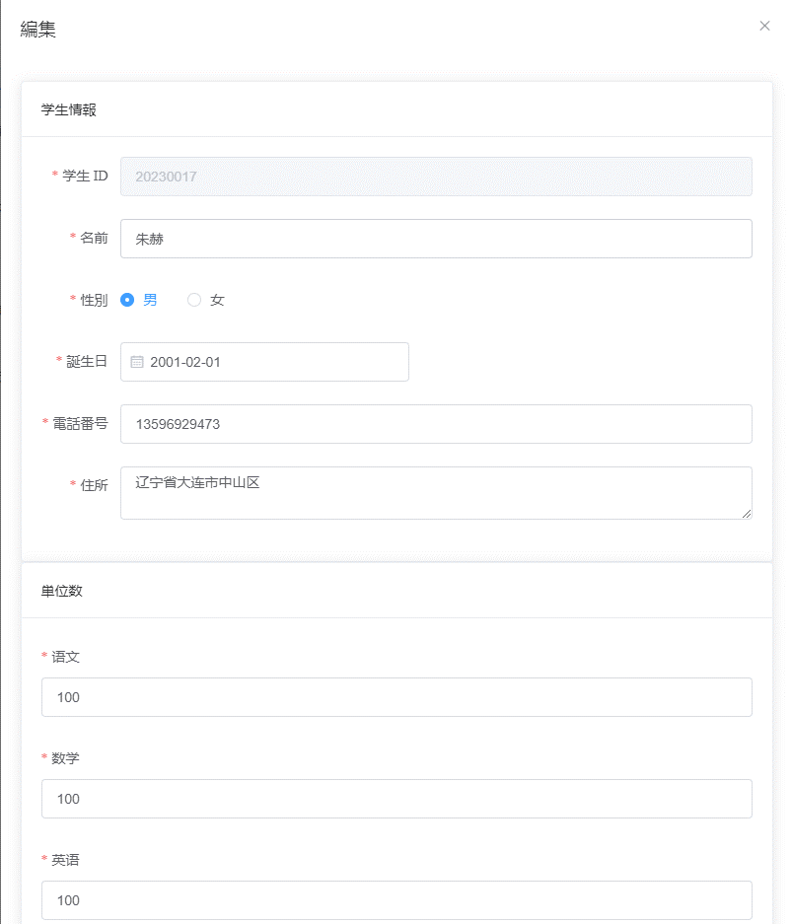

22
29

23
30

23
31

24
32
25
33

26
34

27
27
35
36
28
28
28
 |  |  |  |  |  |  |  |  |  |  |  |  |  |  |  |  |  |  |  |  |  |  |  |  |  |  |  |  |  | 画面処理 |  | その他イベント
 |  |  |  |  |  |  |  |  |  |  |  |  |  |  |  |  |  |  |  |  |  |  |  |  |  |  |  |  |  |  |  | 「検索結果EXCEL出力」イベント 検索した結果をEXCELで出力する。 「追加」ボタンをクリックすると、学生情報の追加フォームに移動します。 「削除」ボタンをクリックすると、確認を促すメッセージが表示され、同意後に削除されます。 「一括削除」ボタンをクリックすると、確認を促すメッセージが表示され、同意後に複数のデータが削除されます。

 | 標準外 仕様 |  |  | － |  |  |  |  |  |  |  |  |  |  |  |  |  |  |  |  |  |  |  |  |  |  |  |  |  | 備考 |  | －

 | 4. 画面項目定義
 | 4-1. 画面項目詳細
 | 機能ＩＤ |  |  |  |  |  |  |  |  |  | STU001
 | 機能名 |  |  |  |  |  |  |  |  |  | 検索
 | 画面ＩＤ |  |  |  |  |  |  |  |  |  | STU001
 | 画面名 |  |  |  |  |  |  |  |  |  | 検索画面

 | ＮＯ |  | 基本情報 |  |  |  |  |  |  |  |  |  |  |  |  |  | 表示仕様 |  |  |  |  |  |  |  |  |  |  |  |  |  | 入出力データ項目の属性 |  |  |  |  |  |  |  |  | ＤＢ仕様

 |  |  | 入出力データ項目名 |  |  |  |  |  |  |  | プログラム変数名 |  |  |  | フォーム名 | ＩＮ／ ＯＵＴ | コントロール |  |  | フォーマット |  | 初期 値 |  | 優先順位 |  | 昇順／降順 | 水平 | 垂直 |  |  | Ｔａｂ順 |  | 必須 | 文字種別 |  | 最小 |  | 最大 | ＩＭＥ | ＤＢ項目名 |  | ＤＢテーブル名

 | 顧客検索条件エリア
 | 1 |  | 学生ID |  |  |  |  |  |  |  | pojoByCondition.studentId |  |  |  | - | IN | el-input |  |  | - |  | - |  | - |  | - | 左 | 中央 |  |  | - |  | - | - |  | - |  | - | - | - |  | -

 | 2 |  | 学生氏名 |  |  |  |  |  |  |  | pojoByCondition.studentName |  |  |  | - | IN | el-input |  |  | - |  | - |  | - |  | - | 左 | 中央 |  |  | - |  | - | - |  | - |  | - | - | - |  | -

 | 3 |  | 科目 |  |  |  |  |  |  |  | pojoByCondition.subjectNam |  |  |  | - | IN | el-option |  |  | - |  | - |  | - |  | - | 左 | 中央 |  |  | - |  | - | - |  | - |  | - | - | - |  | -

 | 4 |  | 科目 |  |  |  |  |  |  |  | pojoByCondition.subjectNam |  |  |  | - | IN | el-option |  |  | - |  | - |  | - |  | - | 左 | 中央 |  |  | - |  | - | - |  | - |  | - | - | - |  | -

 | 5 |  | 科目 |  |  |  |  |  |  |  | pojoByCondition.subjectNam |  |  |  | - | IN | el-option |  |  | - |  | - |  | - |  | - | 左 | 中央 |  |  | - |  | - | - |  | - |  | - | - | - |  | -

 | 6 |  | スコア |  |  |  |  |  |  |  | pojoByCondition.minScore |  |  |  | - | IN | el-input |  |  | - |  | - |  | - |  | - | 左 | 中央 |  |  | - |  | - | - |  | - |  | - | - | - |  | -

 | 7 |  | スコア |  |  |  |  |  |  |  | pojoByCondition.minScore |  |  |  | - | IN | el-input |  |  | - |  | - |  | - |  | - | 左 | 中央 |  |  | - |  | - | - |  | - |  | - | - | - |  | -

 | 8 |  | クリア |  |  |  |  |  |  |  | clear |  |  |  | - | IN | el-button |  |  | - |  | - |  | - |  | - | 左 | 中央 |  |  | - |  | - | - |  | - |  | - | - | - |  | -

 | 9 |  | el-icon-search |  |  |  |  |  |  |  | selectAllByPages |  |  |  | - | IN | el-button |  |  | - |  | - |  | - |  | - | 左 | 中央 |  |  | - |  | - | - |  | - |  | - | - | - |  | -

 | 10 |  | 一括削除 |  |  |  |  |  |  |  | deleteByIds |  |  |  | - | IN | el-button |  |  | - |  | - |  | - |  | - | 左 | 中央 |  |  | - |  | - | - |  | - |  | - | - | - |  | -

 | 11 |  | 追加 |  |  |  |  |  |  |  | addStudent |  |  |  | - | IN | el-button |  |  | - |  | - |  | - |  | - | 左 | 中央 |  |  | - |  | - | - |  | - |  | - | - | - |  | -

 | 12 |  | Excelにエクスポート（すべての学生データ） |  |  |  |  |  |  |  | exportExcel |  |  |  | - | IN | el-button |  |  | - |  | - |  | - |  | - | 左 | 中央 |  |  | - |  | - | - |  | - |  | - | - | - |  | -

 | 13 |  | Excelにエクスポート（選択した学生データ） |  |  |  |  |  |  |  | exportSelectExcel |  |  |  | - | IN | el-button |  |  | - |  | - |  | - |  | - | 左 | 中央 |  |  | - |  | - | - |  | - |  | - | - | - |  | -

 | 14 |  | - |  |  |  |  |  |  |  | handleSelectionChange |  |  |  | - | IN | el-table |  |  | - |  | - |  | - |  | - | 左 | 中央 |  |  | - |  | - | - |  | - |  | - | - | - |  | -

 | 15 |  | - |  |  |  |  |  |  |  | totalCount |  |  |  | - | IN | el-table |  |  | - |  | - |  | - |  | - | 左 | 中央 |  |  | - |  | - | - |  | - |  | - | - | - |  | -

 | 16 |  | - |  |  |  |  |  |  |  | page-size |  |  |  | - | IN | el-table |  |  | - |  | - |  | - |  | - | 左 | 中央 |  |  | - |  | - | - |  | - |  | - | - | - |  | -

 | 17 |  | - |  |  |  |  |  |  |  | layout |  |  |  | - | IN | el-table |  |  | - |  | - |  | - |  | - | 左 | 中央 |  |  | - |  | - | - |  | - |  | - | - | - |  | -

 | 18 |  | - |  |  |  |  |  |  |  | curPage |  |  |  | - | IN | el-table |  |  | - |  | - |  | - |  | - | 左 | 中央 |  |  | - |  | - | - |  | - |  | - | - | - |  | -

 | 19 |  | 編集 |  |  |  |  |  |  |  | startEdit(scope.row) |  |  |  | - | IN | el-button |  |  | - |  | - |  | - |  | - | 左 | 中央 |  |  | - |  | - | - |  | - |  | - | - | - |  | -

 | 20 |  | 削除 |  |  |  |  |  |  |  | deleteById(scope.row) |  |  |  | - | IN | el-button |  |  | - |  | - |  | - |  | - | 左 | 中央 |  |  | - |  | - | - |  | - |  | - | - | - |  | -

 | 21 |  |  |  |  |  |  |  |  |  |  |  |  |  | - | IN |  |  |  | - |  | - |  | - |  | - | 左 | 中央 |  |  | - |  | - | - |  | - |  | - | - | - |  | -

 | 22 |  |  |  |  |  |  |  |  |  |  |  |  |  | - | IN |  |  |  | - |  | - |  | - |  | - | 左 | 中央 |  |  | - |  | - | - |  | - |  | - | - | - |  | -

 | 23 |  |  |  |  |  |  |  |  |  |  |  |  |  | - | IN |  |  |  | - |  | - |  | - |  | - | 左 | 中央 |  |  | - |  | - | - |  | - |  | - | - | - |  | -

 | 24 |  |  |  |  |  |  |  |  |  |  |  |  |  | - | IN |  |  |  | - |  | - |  | - |  | - | 左 | 中央 |  |  | - |  | - | - |  | - |  | - | - | - |  | -

 | 25 |  |  |  |  |  |  |  |  |  |  |  |  |  | - | IN |  |  |  | - |  | - |  | - |  | - | 左 | 中央 |  |  | - |  | - | - |  | - |  | - | - | - |  | -

 | 26 |  |  |  |  |  |  |  |  |  |  |  |  |  | - | IN |  |  |  | - |  | - |  | - |  | - | 左 | 中央 |  |  | - |  | - | - |  | - |  | - | - | - |  | -

 | 27 |  |  |  |  |  |  |  |  |  |  |  |  |  | - | IN |  |  |  | - |  | - |  | - |  | - | 左 | 中央 |  |  | - |  | - | - |  | - |  | - | - | - |  | -

 | 28 |  |  |  |  |  |  |  |  |  |  |  |  |  | - | IN |  |  |  | - |  | - |  | - |  | - | 左 | 中央 |  |  | - |  | - | - |  | - |  | - | - | - |  | -

 | 29 |  |  |  |  |  |  |  |  |  |  |  |  |  | - | IN |  |  |  | - |  | - |  | - |  | - | 左 | 中央 |  |  | - |  | - | - |  | - |  | - | - | - |  | -

 | 30 |  |  |  |  |  |  |  |  |  |  |  |  |  | - | IN |  |  |  | - |  | - |  | - |  | - | 左 | 中央 |  |  | - |  | - | - |  | - |  | - | - | - |  | -

 | 31 |  |  |  |  |  |  |  |  |  |  |  |  |  | - | IN |  |  |  | - |  | - |  | - |  | - | 左 | 中央 |  |  | - |  | - | - |  | - |  | - | - | - |  | -

 | 32 |  |  |  |  |  |  |  |  |  |  |  |  |  | - | IN |  |  |  | - |  | - |  | - |  | - | 左 | 中央 |  |  | - |  | - | - |  | - |  | - | - | - |  | -

 | 33 |  |  |  |  |  |  |  |  |  |  |  |  |  | - | IN |  |  |  | - |  | - |  | - |  | - | 左 | 中央 |  |  | - |  | - | - |  | - |  | - | - | - |  | -

 | 34 |  |  |  |  |  |  |  |  |  |  |  |  |  | - | IN |  |  |  | - |  | - |  | - |  | - | 左 | 中央 |  |  | - |  | - | - |  | - |  | - | - | - |  | -

 | 35 |  |  |  |  |  |  |  |  |  |  |  |  |  | - | IN |  |  |  | - |  | - |  | - |  | - | 左 | 中央 |  |  | - |  | - | - |  | - |  | - | - | - |  | -

 | 36 |  |  |  |  |  |  |  |  |  |  |  |  |  | - | IN |  |  |  | - |  | - |  | - |  | - | 左 | 中央 |  |  | - |  | - | - |  | - |  | - | - | - |  | -

 | 5-1. イベント処理説明
 | イベント名 |  |  |  |  |  |  |  |  |  | 初期表示イベント
 | 実行条件 |  |  |  |  |  |  |  |  |  | 初期表示

 | 5-1-１. イベント処理詳細
 | 関数名 |  |  |  |  |  |  |  |  |  |  |  | selectAllByPages
 | 処理手順

 |  | １．「Elementコンポーネントを取得し、Web側で初期化する」

 |  | ２．画面項目の活性／非活性を制御する。
 |  |  |  | 項目名 |  |  |  |  |  |  |  |  |  |  | 活性／非活性
 |  |  |  | クリア |  |  |  |  |  |  |  |  |  |  | 活性
 |  |  |  | el-icon-search |  |  |  |  |  |  |  |  |  |  | 活性
 |  |  |  | 一括削除 |  |  |  |  |  |  |  |  |  |  | 活性
 |  |  |  | 追加 |  |  |  |  |  |  |  |  |  |  | 活性
 |  |  |  | Excelにエクスポート（すべての学生データ） |  |  |  |  |  |  |  |  |  |  | 活性
 |  |  |  | Excelにエクスポート（選択した学生データ） |  |  |  |  |  |  |  |  |  |  | 活性
 |  |  |  | 編集 |  |  |  |  |  |  |  |  |  |  | 活性
 |  |  |  | 削除 |  |  |  |  |  |  |  |  |  |  | 活性

 |  | ３．画面項目の初期状態を設定する。

 |  |  |  | （１）検索条件の下記項目のチェック状態を設定する。
 |  |  |  | 検索条件 |  |  |  |  |  |  |  |  |  | 項目名 |  |  |  | チェック
 |  |  |  | 科目 |  |  |  |  |  |  |  |  |  | 科目一 |  |  |  | On
 |  |  |  |  |  |  |  |  |  |  |  |  |  | 科目二 |  |  |  | On
 |  |  |  |  |  |  |  |  |  |  |  |  |  | 科目三 |  |  |  | On
 |  |  |  |  |  |  |  |  |  |  |  |  |  | 科目。。。 |  |  |  | On
 |  |  |  | 学生氏名
 |  |  |  |  |  |  |  |  |  |  |  |  |  |  |  |  |  | Off

 |  |  |  | （２）検索条件の由来情報を選択しない。

 |  |  |  | （３）検索条件の学生IDを空白で設定する。

 |  |  |  | （４）検索条件の学生名を空白で設定する。

 |  |  |  | （5）検索結果はデータなしの状態で表示する。

 | 5-2イベント処理説明
 | イベント名 |  |  |  |  |  |  |  |  |  | 「検索」イベント
 | 実行条件 |  |  |  |  |  |  |  |  |  | 「検索」ボタンを押下する場合

 | 5-2-１. イベント処理詳細
 | 関数名 |  |  |  |  |  |  |  |  |  |  |  | selectAllByCondition
 | 処理手順

 |  |  | １．入力チェック
 |  |  |  |  | （１）学生IDが整数かどうかを確認し、そうでない場合は警告を表示してください。

 |  |  |  |  | （２）成績の最小値が最大値よりも大きいかどうかを確認し、そうであればエラーメッセージを表示してください。

 |  |  |  |  | （３）成績が数字かどうかを確認してください。

 |  |  |  |  | （４）成績が0から100の間の数字であるかどうかを確認してください。

 |  |  |  |  | （５）成績の小数点以下が2桁を超えていないかどうかを確認してください。

 |  |  |  |  | （６）「顧客コード」がReferenceで選択され、かつ下記いずれが該当する場合、エラーメッセージを表示し、処理を中止する。

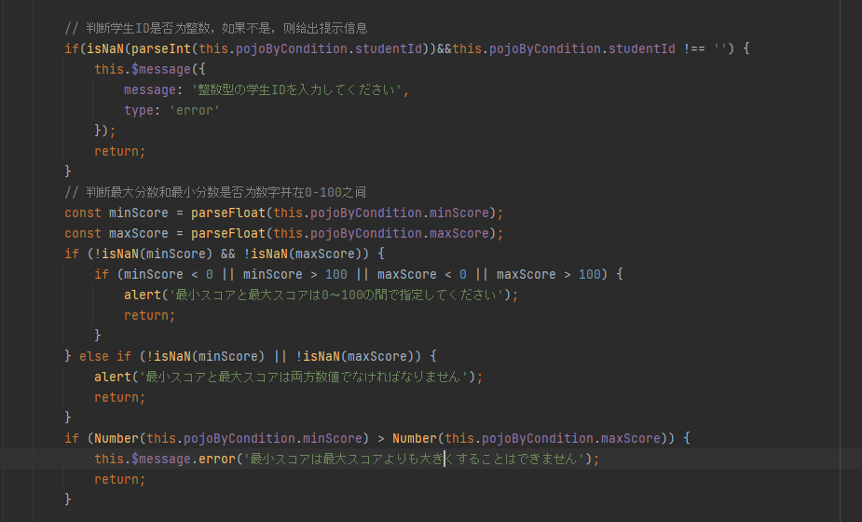

 |  |  | ２．学生の情報を入力した場合、データベースの検索処理は以下のように行われます：

 |  |  |  |  |  |  | 2-1 フロントエンドの selectAllByPages メソッドを呼び出すプロセスには、入力チェックを実行し
 |  |  |  |  |  |  |  |  | 、検索条件をリクエストボディにパッケージ化し、バックエンドに POST リクエストを送信する必要があります。

 |  |  |  |  |  |  |  | a．入力内容をチェックします。
 |  |  |  |  |  |  |  |  |  |  | （１）学生IDが整数かどうかを確認し、そうでない場合は警告を表示してください。

 |  |  |  |  |  |  |  |  |  |  | （２）成績の最小値が最大値よりも大きいかどうかを確認し、そうであればエラーメッセージを表示してください。

 |  |  |  |  |  |  |  |  |  |  | （３）成績が数字かどうかを確認してください。

 |  |  |  |  |  |  |  |  |  |  | （４）成績が0から100の間の数字であるかどうかを確認してください。

 |  |  |  |  |  |  |  |  |  |  | （５）成績の小数点以下が2桁を超えていないかどうかを確認してください。

 |  |  |  |  |  |  |  |  |  |  | （６）「顧客コード」がReferenceで選択され、かつ下記いずれが該当する場合、エラーメッセージを表示し、処理を中止する。

 |  |  |  |  |  |  |  | b．検索条件をリクエストボディにパッケージ化し、バックエンドに POST リクエストを送信します。

 |  |  |  |  |  |  |  | c.バックエンドを呼び出して、コントローラ層にアクセスし、適切なメソッドをサービス層から呼び出して、DAO層でデータベース操作を実行します。

 |  |  |  |  |  |  |  |  |  | <select id="selectAllByPageWithCondition" resultMap="studentResultMap">
 |  |  |  |  |  |  |  |  |  | SELECT s.student_id, s.student_name, s.student_gender, s.student_birth, s.student_tel, s.student_adress,
 |  |  |  |  |  |  |  |  |  | c.course_id, c.course_name, sc.subject_score
 |  |  |  |  |  |  |  |  |  | FROM Student s
 |  |  |  |  |  |  |  |  |  | LEFT JOIN Score sc ON s.student_id = sc.student_id
 |  |  |  |  |  |  |  |  |  | LEFT JOIN Course c ON sc.course_id = c.course_id
 |  |  |  |  |  |  |  |  |  | WHERE s. student_id in(
 |  |  |  |  |  |  |  |  |  | SELECT s.student_id
 |  |  |  |  |  |  |  |  |  | FROM Student s
 |  |  |  |  |  |  |  |  |  | LEFT JOIN Score sc ON s.student_id = sc.student_id
 |  |  |  |  |  |  |  |  |  | LEFT JOIN Course c ON sc.course_id = c.course_id
 |  |  |  |  |  |  |  |  |  | <where>
 |  |  |  |  |  |  |  |  |  | <if test="pojoByCondition.subjectName != null and pojoByCondition.subjectName != ''">
 |  |  |  |  |  |  |  |  |  | c.course_name = #{pojoByCondition.subjectName}
 |  |  |  |  |  |  |  |  |  | </if>
 |  |  |  |  |  |  |  |  |  | <if test="pojoByCondition.studentId != null and pojoByCondition.studentId != ''">
 |  |  |  |  |  |  |  |  |  | and s.student_id = #{pojoByCondition.studentId}
 |  |  |  |  |  |  |  |  |  | </if>
 |  |  |  |  |  |  |  |  |  | <if test="pojoByCondition.studentName != null and pojoByCondition.studentName != ''">
 |  |  |  |  |  |  |  |  |  | and s.student_name like #{pojoByCondition.studentName}
 |  |  |  |  |  |  |  |  |  | </if>
 |  |  |  |  |  |  |  |  |  | <if test="pojoByCondition.minScore != null and pojoByCondition.minScore != ''">
 |  |  |  |  |  |  |  |  |  | and sc.subject_score >= #{pojoByCondition.minScore}
 |  |  |  |  |  |  |  |  |  | </if>
 |  |  |  |  |  |  |  |  |  | <if test="pojoByCondition.maxScore != null and pojoByCondition.maxScore != ''">
 |  |  |  |  |  |  |  |  |  | and sc.subject_score &lt;= #{pojoByCondition.maxScore}
 |  |  |  |  |  |  |  |  |  | </if>

 |  |  |  |  |  |  |  |  | d データベース手続きを呼び出す

 |  |  |  |  |  |  |  |  |  |  |  | ■学生 |  |  |  |  |  |  |  |  |  |  |  |  | ■成绩 |  |  |  |  |  |  |  |  |  |  |  | ■科目
 |  |  |  |  |  |  |  |  |  |  |  | School_db.student |  |  |  |  |  |  |  |  |  |  |  |  | School_db.score |  |  |  |  |  |  |  |  |  |  |  | School_db.course
 |  |  |  |  |  |  |  |  |  |  |  | 学生ID |  |  |  |  |  |  |  |  |  |  |  |  | 学生ID |  |  |  |  |  |  |  |  |  |  |  | 科目ID
 |  |  |  |  |  |  |  |  |  |  |  | 学生の名前 |  |  |  |  |  |  |  |  |  |  |  |  | 科目ID |  |  |  |  |  |  |  |  |  |  |  | 科目の名前
 |  |  |  |  |  |  |  |  |  |  |  | 性别 |  |  |  |  |  |  |  |  |  |  |  |  | 成绩
 |  |  |  |  |  |  |  |  |  |  |  | 生年月日
 |  |  |  |  |  |  |  |  |  |  |  | 電話番号
 |  |  |  |  |  |  |  |  |  |  |  | 住所

 |  |  |  |  |  |  | 2-2 異なる条件に基づいて、異なるSQLを追加する
 |  |  |  |  |  |  |  | ①検索条件に学生名が含まれる場合

 |  |  |  |  |  |  |  | SELECT s.student_id, s.student_name, s.student_gender, s.student_birth, s.student_tel, s.student_adress,
 |  |  |  |  |  |  |  | c.course_id, c.course_name, sc.subject_score
 |  |  |  |  |  |  |  | FROM Student s
 |  |  |  |  |  |  |  | LEFT JOIN Score sc ON s.student_id = sc.student_id
 |  |  |  |  |  |  |  | LEFT JOIN Course c ON sc.course_id = c.course_id
 |  |  |  |  |  |  |  | WHERE s. student_id in(
 |  |  |  |  |  |  |  | SELECT s.student_id
あいまい検索を行う場合、入力された学生名
 |  |  |  |  |  |  |  | FROM Student s
 |  |  |  |  |  |  |  | LEFT JOIN Score sc ON s.student_id = sc.student_id
 |  |  |  |  |  |  |  | LEFT JOIN Course c ON sc.course_id = c.course_id
 |  |  |  |  |  |  |  | WHERE s.student_name like #{pojoByCondition.studentName}

 |  |  |  |  |  |  |  | ②学生の科目と最高得点・最低得点が入力された場合
 |  |  |  |  |  |  |  |  |  | SELECT s.student_id, s.student_name, s.student_gender, s.student_birth, s.student_tel, s.student_adress,
 |  |  |  |  |  |  |  |  |  | c.course_id, c.course_name, sc.subject_score
スコア範囲と科目に基づいて条件に合致する学生を検索する
 |  |  |  |  |  |  |  |  |  | FROM Student s
 |  |  |  |  |  |  |  |  |  | LEFT JOIN Score sc ON s.student_id = sc.student_id
 |  |  |  |  |  |  |  |  |  | ·····
 |  |  |  |  |  |  |  |  |  | and s.student_name like #{pojoByCondition.studentName}
 |  |  |  |  |  |  |  |  |  | and sc.subject_score >= #{pojoByCondition.minScore}
 |  |  |  |  |  |  |  |  |  | and sc.subject_score <= #{pojoByCondition.maxScore}

 |  |  |  |  |  |  |  | ③学生IDが入力された場合
 |  |  |  |  |  |  |  |  | SELECT s.student_id, s.student_name, s.student_gender, s.student_birth, s.student_tel, s.student_adress,
 |  |  |  |  |  |  |  |  | c.course_id, c.course_name, sc.subject_score
 |  |  |  |  |  |  |  |  | FROM Student s
「学生IDが入力された場合、正確な検索を行う
 |  |  |  |  |  |  |  |  | LEFT JOIN Score sc ON s.student_id = sc.student_id
 |  |  |  |  |  |  |  |  | LEFT JOIN Course c ON sc.course_id = c.course_id
 |  |  |  |  |  |  |  |  | WHERE s. student_id in(
 |  |  |  |  |  |  |  |  | ·····
 |  |  |  |  |  |  |  |  | and s.student_id = #{pojoByCondition.studentId}

 | 5-2イベント処理説明
 | イベント名 |  |  |  |  |  |  |  |  |  | 「検索」イベント
 | 実行条件 |  |  |  |  |  |  |  |  |  | 「検索」ボタンを押下する場合

 | 5-2-２. イベント処理詳細
 | 関数名 |  |  |  |  |  |  |  |  |  |  |  | selectAllByCondition
 | 処理手順

 |  |  | 学生情報を検索する際、対象科目の数をクエリする。
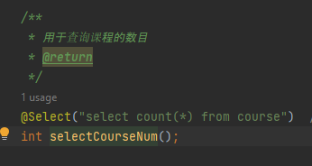

 | 5-3イベント処理説明
 | イベント名 |  |  |  |  |  |  |  |  |  | 「条件クリア」イベント
 | 実行条件 |  |  |  |  |  |  |  |  |  | 「クリア」ボタンを押下する場合

 | 5-3-1. イベント処理詳細
 | 関数名 |  |  |  |  |  |  |  |  |  |  |  | フロントエンドのページ処理 clear()
 | 処理手順

 |  |  | ユーザーの検索を容易にするために、クリアボタンを設置する

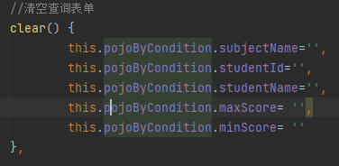

 |  |  |  |  |  |  |  |  |  |  |  |  |  |  |  |  |  |  |  |  |  |  |  |  |  |  |  |  | 在拼多多上找枕头

 | 5-4イベント処理説明
 | イベント名 |  |  |  |  |  |  |  |  |  | 「検索結果EXCEL出力」イベント
 | 実行条件 |  |  |  |  |  |  |  |  |  | 検索した結果をEXCELで出力する

 | 5-4-1. イベント処理詳細
 | 関数名 |  |  |  |  |  |  |  |  |  |  |  | exportExcel()
 | 処理手順

 |  |  | 1.「Excelにエクスポート（すべての学生データ）」というボタンをクリックすると、GETリクエストが送信されます。

 |  |  | 2.バックエンドでリクエストを受信し、サービス層で全ての学生データを検索するクエリを呼び出します

 |  |  |  |  |  |  | SELECT s.student_id, s.student_name, s.student_gender,s.student_birth,s.student_tel,s.student_adress,c.course_id,c.course_name,sc.subject_score
 |  |  |  |  |  |  | FROM Student s
 |  |  |  |  |  |  | LEFT JOIN Score sc ON s.student_id = sc.student_id
 |  |  |  |  |  |  | LEFT JOIN Course c ON sc.course_id = c.course_id

 |  |  | 3.検索結果をList<Student>に封装して、Excelユーティリティクラスに渡し、Excelファイルを生成します

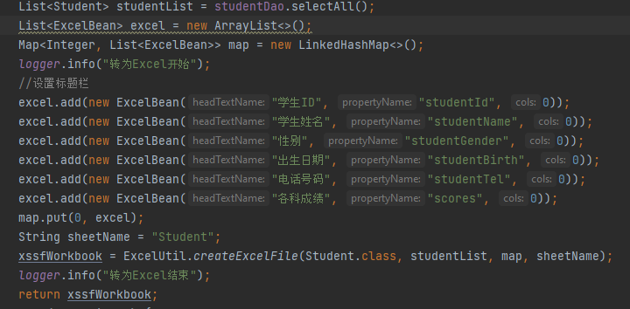

 |  |  | 4.変換に失敗した場合、フロントエンドは失敗メッセージを表示します
 |  |  |  |  | this.$message({ message: "異常が発生しました、エクスポートが失敗しました", type: 'error' }); }

 | 5-5イベント処理説明
 | イベント名 |  |  |  |  |  |  |  |  |  | 「追加」イベント
 | 実行条件 |  |  |  |  |  |  |  |  |  | 「追加」ボタンをクリックすると、学生情報の追加フォームに移動します。

 | 5-5-1. イベント処理詳細
 | 関数名 |  |  |  |  |  |  |  |  |  |  |  | addStudent
 | 処理手順

 |  |  | 1.「追加」ボタンをクリックすると、追加用のフォーム画面が表示されます

 |  |  |  |  |  |  |  | addStudent() {
 |  |  |  |  |  |  |  | this.dialogVisible = true;
 |  |  |  |  |  |  |  | //console.log(this.courseWithScoreMessage.items[0].score);
 |  |  |  |  |  |  |  | },

 | 5-6イベント処理説明
 | イベント名 |  |  |  |  |  |  |  |  |  | 「削除」イベント
 | 実行条件 |  |  |  |  |  |  |  |  |  | 「削除」ボタンをクリックすると、確認を促すメッセージが表示され、同意後に削除されます

 | 5-6-1. イベント処理詳細
 | 関数名 |  |  |  |  |  |  |  |  |  |  |  | deleteById(row)
 | 処理手順

 |  |  | 1.「削除」ボタンをクリックすると、削除の確認メッセージが表示されます。

 |  |  | 2.フロントエンドからDELETEリクエストを送信し、削除する学生のIDをURLに含めて送信してください。

 |  |  | 3. バックエンドから送信されたデータを判断し、成功コードであれば削除が成功したことを
 |  |  |  |  | それ以外の場合は削除が失敗したことをユーザーに伝えるようにしてください。
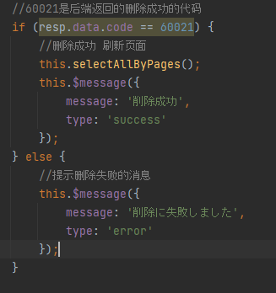

 |  |  | 4. バックエンドで実行されるSQL文

 |  |  |  |  | *データの整合性を保つために、2つのテーブルからデータを削除します。

 | 5-7イベント処理説明
 | イベント名 |  |  |  |  |  |  |  |  |  | 「一括削除」イベント
 | 実行条件 |  |  |  |  |  |  |  |  |  | 「一括削除」ボタンをクリックすると、確認を促すメッセージが表示され、同意後に複数のデータが削除されます。

 | 5-7-１. イベント処理詳細
 | 関数名 |  |  |  |  |  |  |  |  |  |  |  | deleteByIds()
 | 処理手順

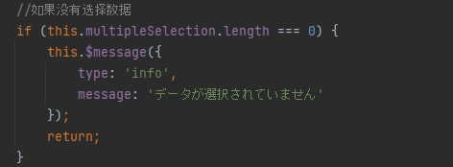
 |  |  | 1.データが選択されていません。データを選択してから再度実行してください。

 |  |  | 2.「削除」ボタンをクリックすると、削除の確認メッセージが表示されます。

 |  |  | 3. バックエンドから送信されたデータを判断し、成功コードであれば削除が成功したことを
 |  |  |  |  | それ以外の場合は削除が失敗したことをユーザーに伝えるようにしてください。
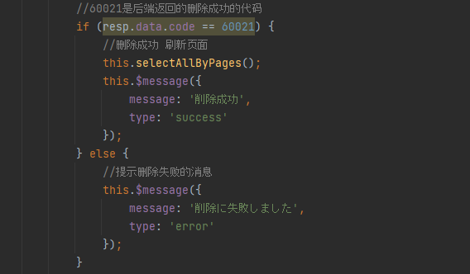

 |  |  | 4. バックエンドで実行されるSQL文
 |  |  |  |  |  | SELECT s.student_id, s.student_name, s.student_gender,s.student_birth,s.student_tel,s.student_adress,c.course_id,c.course_name,sc.subject_score
 |  |  |  |  |  | FROM Student s
 |  |  |  |  |  | LEFT JOIN Score sc ON s.student_id = sc.student_id
 |  |  |  |  |  | LEFT JOIN Course c ON sc.course_id = c.course_id
 |  |  |  |  |  | WHERE s.student_id IN
 |  |  |  |  |  | <foreach collection="studentIds" item="studentId" separator="," open="(" close=")">
 |  |  |  |  |  | #{studentId}
 |  |  |  |  |  | </foreach>

 |  |  |  |  |  | delete from score where student_id in
 |  |  |  |  |  | <foreach collection="studentIds" item="studentId" separator="," open="(" close=")">
 |  |  |  |  |  | #{studentId}
 |  |  |  |  |  | </foreach>

 |  |  | ３．Client Searchを起動する。

 |  |  |  |  | ３-１．パラメータを渡す。
 |  |  |  |  |  |  | パラメータ名 |  |  |  |  |  | 設定値
 |  |  |  |  |  |  | パラメータ① |  |  |  |  |  | 検索結果選択行のReference
 |  |  |  |  |  |  | パラメータ② |  |  |  |  |  | 検索結果選択行の枝番
 |  |  |  |  |  |  | パラメータ③ |  |  |  |  |  | 検索結果選択行の銀行口座番号

 |  |  |  |  |  |  | 選択行の銀行口座番号が存在しない場合、信託関連テーブルからTBoxNo取得

 |  |  |  |  |  |  | PBCIS.T_TrustRelation
 |  |  |  |  |  |  | Reference
 |  |  |  |  |  |  | SubRef
 |  |  |  |  |  |  | Kubn
 |  |  |  |  |  |  | ItakuJyuekiCode
 |  |  |  |  |  |  | InputFrom
 |  |  |  |  |  |  | …省略…

 |  |  |  |  |  |  | 取得項目：受益者コード
 |  |  |  |  |  |  | 取得条件：Reference=選択された行のReference
 |  |  |  |  |  |  |  |  | AND |  |  | SubRef=選択された行のFTrustRef
 |  |  |  |  |  |  |  |  | AND |  |  | Kubn=1:受益者
 |  |  |  |  |  |  | ※データ取得できた場合、TBoxNoで設定し、取得できない場合、空白で設定する

 |  |  |  |  | ３-２．Client Searchを起動する。

 |  |  | ４．ログ出力
 |  |  |  |  | ※監査用ログ出力、詳細は「【PBCIS】機能設計書_ログ出力共通部品.xlsx」参照

 |  |  | ５．上記処理何かエラーが発生した場合、エラーを監査ログを出力し、下記メッセージを表示する。

 |  |  |  |  | メッセージ（MSG0000035）：エラーが発生しました。{0}処理ができませんでした。
 |  |  |  |  |  |  |  |  |  |  |  |  |  |  | もう一度操作してください。エラーが再発する場合はシステム管理者にお問い合わせください。

 | 5-6イベント処理説明
 | イベント名 |  |  |  |  |  |  |  |  |  | 「検索結果ダブルクリック」イベント
 | 実行条件 |  |  |  |  |  |  |  |  |  | 「検索結果」の1行をダブルクリックした場合

 | 5-6-１. イベント処理詳細
 | 関数名 |  |  |  |  |  |  |  |  |  |  |  | ExecuteBtnOpenCommand()
 | 処理手順

 |  |  |  | 1.「削除」ボタンをクリックすると、削除の確認メッセージが表示されます。

 |  |  |  | 2.フロントエンドからDELETEリクエストを送信し、削除する学生のIDをURLに含めて送信してください。

 |  |  |  | 3. バックエンドから送信されたデータを判断し、成功コードであれば削除が成功したことを
 |  |  |  |  |  | それ以外の場合は削除が失敗したことをユーザーに伝えるようにしてください。

画面仕様書(追加编辑)
機能設計書 画面仕様書

契約番号 |  |  |  |  |  |  | - |  |  |  |  |  |  |  |  |  | システム名 |  |  |  | StudenSystem |  |  |  |  |  |  |  |  |  |  |  |  |  |  |  | 承認者 |  | 作成者 | 朱
プロジェクト名 |  |  |  |  |  |  |  |  |  |  |  |  |  |  |  |  | サブシステム名
 |  |  |  |  |  |  |  |  |  |  |  |  |  |  |  |  | 作成日 |  | 2023-04-21 |  |  |  | 改定日 |  |  |  | 承認日 |  |  |  |  |  | 版数 |  | 1.0

 | 3. 画面イメージ
 | 機能ＩＤ |  |  |  |  |  |  |  |  |  | STU00２
 | 機能名 |  |  |  |  |  |  |  |  |  | 追加と編集
 | 画面ＩＤ |  |  |  |  |  |  |  |  |  | STU002
 | 画面名 |  |  |  |  |  |  |  |  |  | 追加画面
6
7
１
2
3-5
9
 |  |  |  |  |  |  |  |  |  |  |  |  |  |  |  |  |  |  |  |  |  |  |  |  |  |  |  | 機能概要 |  | 追加と編集
8
13
11
12
10
19
 |  |  |  |  |  |  |  |  |  |  |  |  |  |  |  |  |  |  |  |  |  |  |  |  |  |  |  | 画面処理 |  | 初期表示イベント
 |  |  |  |  |  |  |  |  |  |  |  |  |  |  |  |  |  |  |  |  |  |  |  |  |  |  |  |  |  | 画面上の各ボタンを権限により活性／非活性とする。

14
20
STU001
 |  |  |  |  |  |  |  |  |  |  |  |  |  |  |  |  |  |  |  |  |  |  |  |  |  |  |  |  |  | 画面クローズイベント
 |  |  |  |  |  |  |  |  |  |  |  |  |  |  |  |  |  |  |  |  |  |  |  |  |  |  |  |  |  | 画面上の「×」ボタンを閉じて、アプリを終了とする。

21

 |  |  |  |  |  |  |  |  |  |  |  |  |  |  |  |  |  |  |  |  |  |  |  |  |  |  |  |  |  | その他イベント

15
17
16
18

 |  |  |  |  |  |  |  |  |  |  |  |  |  |  |  |  |  |  |  |  |  |  |  |  |  |  |  | 業務エラー処理 |  | －
 | 標準外 仕様 |  |  | － |  |  |  |  |  |  |  |  |  |  |  |  |  |  |  |  |  |  |  |  |  |  |  | 備考 |  | －

 |  |  |  |  |  |  |  |  |  |  |  |  |  |  |  |  |  |  |  |  |  |  |  |  |  |  |  | 機能概要 |  | -

22
29

23
30

23
31

24
32
25
33

26
34

27
27
35
36
28
28
28
 |  |  |  |  |  |  |  |  |  |  |  |  |  |  |  |  |  |  |  |  |  |  |  |  |  |  |  | 画面処理 |  | その他イベント

 | 標準外 仕様 |  |  | － |  |  |  |  |  |  |  |  |  |  |  |  |  |  |  |  |  |  |  |  |  |  |  | 備考 |  | －

 | 4. 画面項目定義
 | 4-1. 画面項目詳細
 | 機能ＩＤ |  |  |  |  |  |  |  |  |  | STU002
 | 機能名 |  |  |  |  |  |  |  |  |  | 追加と編集
 | 画面ＩＤ |  |  |  |  |  |  |  |  |  | STU002
 | 画面名 |  |  |  |  |  |  |  |  |  | 追加と編集画面

 | ＮＯ |  | 基本情報 |  |  |  |  |  |  |  |  |  |  |  |  | 表示仕様 |  |  |  |  |  |  |  |  |  |  |  |  | 入出力データ項目の属性 |  |  |  |  |  |  |  |  | ＤＢ仕様

 |  |  | 入出力データ項目名 |  |  |  |  |  |  |  | プログラム変数名 |  |  | フォーム名 | ＩＮ／ ＯＵＴ | コントロール |  | フォーマット |  | 初期 値 |  | 優先順位 |  | 昇順／降順 | 水平 | 垂直 |  |  | Ｔａｂ順 |  | 必須 | 文字種別 |  | 最小 |  | 最大 | ＩＭＥ | ＤＢ項目名 |  | ＤＢテーブル名

 | 顧客検索条件エリア

 | 21 |  | 学生ID |  |  |  |  |  |  |  | studentAdd.studentId |  |  | - | IN | el-input |  | - |  | - |  | - |  | - | 左 | 中央 |  |  | - |  | - | - |  | - |  | - | - | - |  | -

 | 22 |  | 氏名 |  |  |  |  |  |  |  | studentAdd.studentName |  |  | - | IN | el-input |  | - |  | - |  | - |  | - | 左 | 中央 |  |  | - |  | - | - |  | - |  | - | - | - |  | -

 | 23 |  | 性別 |  |  |  |  |  |  |  | studentAdd.studentGender |  |  | - | IN | el-radio-group |  | - |  | - |  | - |  | - | 左 | 中央 |  |  | - |  | - | - |  | - |  | - | - | - |  | -

 | 24 |  | 生年月日 |  |  |  |  |  |  |  | studentAdd.studentBirth |  |  | - | IN | el-date-picker |  | - |  | - |  | - |  | - | 左 | 中央 |  |  | - |  | - | - |  | - |  | - | - | - |  | -

 | 25 |  | 電話番号 |  |  |  |  |  |  |  | studentAdd.studentTel |  |  | - | IN | el-input |  | - |  | - |  | - |  | - | 左 | 中央 |  |  | - |  | - | - |  | - |  | - | - | - |  | -

 | 26 |  | 住所 |  |  |  |  |  |  |  | studentAdd.studentAdress |  |  | - | IN | el-input |  | - |  | - |  | - |  | - | 左 | 中央 |  |  | - |  | - | - |  | - |  | - | - | - |  | -

 | 27 |  | course.courseName+`\(${course.courseId}\)` |  |  |  |  |  |  |  | course.score |  |  | - | IN | el-form-item |  | - |  | - |  | - |  | - | 左 | 中央 |  |  | - |  | - | - |  | - |  | - | - | - |  | -

 | 28 |  | course.courseName+`\(${course.courseId}\)` |  |  |  |  |  |  |  | course.score |  |  | - | IN | el-input |  | - |  | - |  | - |  | - | 左 | 中央 |  |  | - |  | - | - |  | - |  | - | - | - |  | -

 | 29 |  | 学生ID |  |  |  |  |  |  |  | student.studentId |  |  | - | IN | el-input |  | - |  | - |  | - |  | - | 左 | 中央 |  |  | - |  | - | - |  | - |  | - | - | - |  | -

 | 30 |  | 氏名 |  |  |  |  |  |  |  | studen.studentName |  |  | - | IN | el-input |  | - |  | - |  | - |  | - | 左 | 中央 |  |  | - |  | - | - |  | - |  | - | - | - |  | -

 | 31 |  | 性別 |  |  |  |  |  |  |  | student.studentGender |  |  | - | IN | el-radio-group |  | - |  | - |  | - |  | - | 左 | 中央 |  |  | - |  | - | - |  | - |  | - | - | - |  | -

 | 32 |  | 誕生日 |  |  |  |  |  |  |  | student.studentBirth |  |  | - | IN | el-date-picker |  | - |  | - |  | - |  | - | 左 | 中央 |  |  | - |  | - | - |  | - |  | - | - | - |  | -

 | 33 |  | 電話番号 |  |  |  |  |  |  |  | student.studentTel |  |  | - | IN | el-input |  | - |  | - |  | - |  | - | 左 | 中央 |  |  | - |  | - | - |  | - |  | - | - | - |  | -

 | 34 |  | 住所 |  |  |  |  |  |  |  | student.studentAdress |  |  | - | IN | el-input |  | - |  | - |  | - |  | - | 左 | 中央 |  |  | - |  | - | - |  | - |  | - | - | - |  | -

 | 35 |  | score.course.courseName |  |  |  |  |  |  |  | score.subjectScore |  |  | - | IN | el-form-item |  | - |  | - |  | - |  | - | 左 | 中央 |  |  | - |  | - | - |  | - |  | - | - | - |  | -

 | 36 |  | score.course.courseName |  |  |  |  |  |  |  | score.subjectScore |  |  | - | IN | el-input |  | - |  | - |  | - |  | - | 左 | 中央 |  |  | - |  | - | - |  | - |  | - | - | - |  | -

 | 5-1. イベント処理説明
 | イベント名 |  |  |  |  |  |  |  |  |  | 初期表示イベント
 | 実行条件 |  |  |  |  |  |  |  |  |  | 初期表示

 | 5-1-１. イベント処理詳細
 | 関数名 |  |  |  |  |  |  |  |  |  |  |  | this.dialogVisible = true;
 | 処理手順

 |  | １．「Elementコンポーネントを取得し、Web側で初期化する」

 |  | ２．画面項目の活性／非活性を制御する。
 |  |  |  | 項目名 |  |  |  |  |  |  |  |  |  | 活性／非活性
 |  |  |  | 学生ID |  |  |  |  |  |  |  |  |  | 活性
 |  |  |  | 氏名 |  |  |  |  |  |  |  |  |  | 活性
 |  |  |  | 性別 |  |  |  |  |  |  |  |  |  | 活性
 |  |  |  | 生年月日 |  |  |  |  |  |  |  |  |  | 活性
 |  |  |  | 電話番号 |  |  |  |  |  |  |  |  |  | 活性
 |  |  |  | 住所 |  |  |  |  |  |  |  |  |  | 活性
 |  |  |  | 編集 |  |  |  |  |  |  |  |  |  | 活性

 | 5-2イベント処理説明
 | イベント名 |  |  |  |  |  |  |  |  |  | 「追加」イベント
 | 実行条件 |  |  |  |  |  |  |  |  |  | 「提出」ボタンを押下する場合

u | 5-2-１. イベント処理詳細
 | 関数名 |  |  |  |  |  |  |  |  |  |  |  | submitInsert()
 | 処理手順

 |  |  |  |  | １．入力チェック
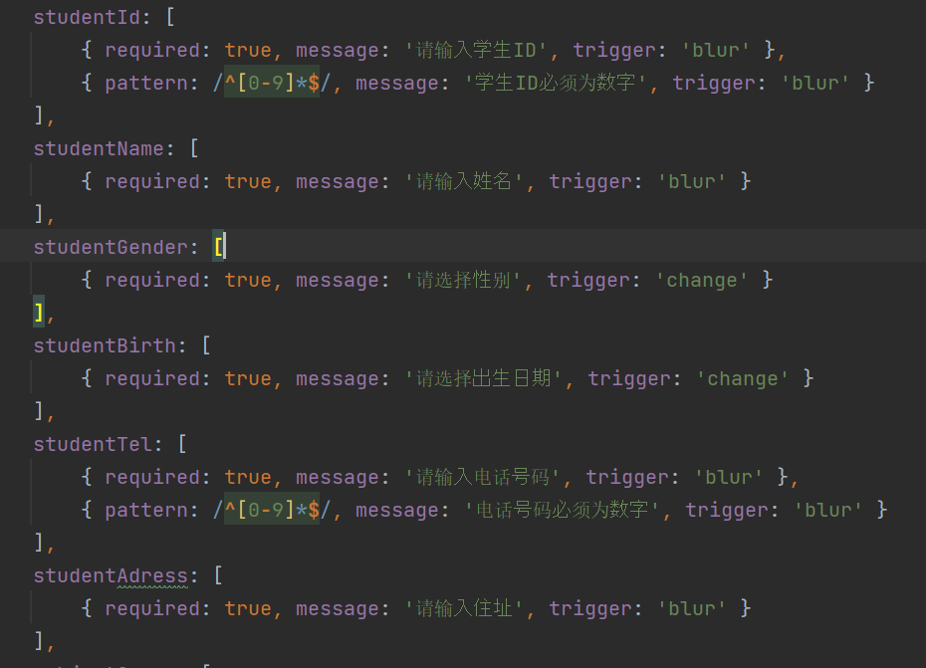

 |  |  | 2.入力チェックが成功したら、postリクエストを送信し、学生と成績情報をバックエンドに送信します

 |  |  | バックエンドでSQL文を実行する

 |  |  | ２．学生の情報を入力した場合、データベースの検索処理は以下のように行われます：

 |  |  |  |  |  |  | 2-1 フロントエンドの selectAllByPages メソッドを呼び出すプロセスには、入力チェックを実行し
 |  |  |  |  |  |  |  |  | 、検索条件をリクエストボディにパッケージ化し、バックエンドに POST リクエストを送信する必要があります。

 |  |  |  |  |  |  |  | a．入力内容をチェックします。
 |  |  |  |  |  |  |  |  |  |  | （１）学生IDが整数かどうかを確認し、そうでない場合は警告を表示してください。

 |  |  |  |  |  |  |  |  |  |  | （２）成績の最小値が最大値よりも大きいかどうかを確認し、そうであればエラーメッセージを表示してください。

 |  |  |  |  |  |  |  |  |  |  | （３）成績が数字かどうかを確認してください。

 |  |  |  |  |  |  |  |  |  |  | （４）成績が0から100の間の数字であるかどうかを確認してください。

 |  |  |  |  |  |  |  |  |  |  | （５）成績の小数点以下が2桁を超えていないかどうかを確認してください。

 |  |  |  |  |  |  |  |  |  |  | （６）「顧客コード」がReferenceで選択され、かつ下記いずれが該当する場合、エラーメッセージを表示し、処理を中止する。

 |  |  |  |  |  |  |  | b．検索条件をリクエストボディにパッケージ化し、バックエンドに POST リクエストを送信します。

 |  |  |  |  |  |  |  | c.バックエンドを呼び出して、コントローラ層にアクセスし、適切なメソッドをサービス層から呼び出して、DAO層でデータベース操作を実行します。

 |  |  |  |  |  |  |  |  |  | <select id="selectAllByPageWithCondition" resultMap="studentResultMap">
 |  |  |  |  |  |  |  |  |  | SELECT s.student_id, s.student_name, s.student_gender, s.student_birth, s.student_tel, s.student_adress,
 |  |  |  |  |  |  |  |  |  | c.course_id, c.course_name, sc.subject_score
 |  |  |  |  |  |  |  |  |  | FROM Student s
 |  |  |  |  |  |  |  |  |  | LEFT JOIN Score sc ON s.student_id = sc.student_id
 |  |  |  |  |  |  |  |  |  | LEFT JOIN Course c ON sc.course_id = c.course_id
 |  |  |  |  |  |  |  |  |  | WHERE s. student_id in(
 |  |  |  |  |  |  |  |  |  | SELECT s.student_id
 |  |  |  |  |  |  |  |  |  | FROM Student s
 |  |  |  |  |  |  |  |  |  | LEFT JOIN Score sc ON s.student_id = sc.student_id
 |  |  |  |  |  |  |  |  |  | LEFT JOIN Course c ON sc.course_id = c.course_id
 |  |  |  |  |  |  |  |  |  | <where>
 |  |  |  |  |  |  |  |  |  | <if test="pojoByCondition.subjectName != null and pojoByCondition.subjectName != ''">
 |  |  |  |  |  |  |  |  |  | c.course_name = #{pojoByCondition.subjectName}
 |  |  |  |  |  |  |  |  |  | </if>
 |  |  |  |  |  |  |  |  |  | <if test="pojoByCondition.studentId != null and pojoByCondition.studentId != ''">
 |  |  |  |  |  |  |  |  |  | and s.student_id = #{pojoByCondition.studentId}
 |  |  |  |  |  |  |  |  |  | </if>
 |  |  |  |  |  |  |  |  |  | <if test="pojoByCondition.studentName != null and pojoByCondition.studentName != ''">
 |  |  |  |  |  |  |  |  |  | and s.student_name like #{pojoByCondition.studentName}
 |  |  |  |  |  |  |  |  |  | </if>
 |  |  |  |  |  |  |  |  |  | <if test="pojoByCondition.minScore != null and pojoByCondition.minScore != ''">
 |  |  |  |  |  |  |  |  |  | and sc.subject_score >= #{pojoByCondition.minScore}
 |  |  |  |  |  |  |  |  |  | </if>
 |  |  |  |  |  |  |  |  |  | <if test="pojoByCondition.maxScore != null and pojoByCondition.maxScore != ''">
 |  |  |  |  |  |  |  |  |  | and sc.subject_score &lt;= #{pojoByCondition.maxScore}
 |  |  |  |  |  |  |  |  |  | </if>

 |  |  |  |  |  |  |  |  | d データベース手続きを呼び出す

 |  |  |  |  |  |  |  |  |  |  |  | ■学生 |  |  |  |  |  |  |  |  |  |  | ■成绩 |  |  |  |  |  |  |  |  |  |  |  | ■科目
 |  |  |  |  |  |  |  |  |  |  |  | School_db.student |  |  |  |  |  |  |  |  |  |  | School_db.score |  |  |  |  |  |  |  |  |  |  |  | School_db.course
 |  |  |  |  |  |  |  |  |  |  |  | 学生ID |  |  |  |  |  |  |  |  |  |  | 学生ID |  |  |  |  |  |  |  |  |  |  |  | 科目ID
 |  |  |  |  |  |  |  |  |  |  |  | 学生の名前 |  |  |  |  |  |  |  |  |  |  | 科目ID |  |  |  |  |  |  |  |  |  |  |  | 科目の名前
 |  |  |  |  |  |  |  |  |  |  |  | 性别 |  |  |  |  |  |  |  |  |  |  | 成绩
 |  |  |  |  |  |  |  |  |  |  |  | 生年月日
 |  |  |  |  |  |  |  |  |  |  |  | 電話番号
 |  |  |  |  |  |  |  |  |  |  |  | 住所

 |  |  |  |  |  |  | 2-2 異なる条件に基づいて、異なるSQLを追加する
 |  |  |  |  |  |  |  | ①検索条件に学生名が含まれる場合

 |  |  |  |  |  |  |  | SELECT s.student_id, s.student_name, s.student_gender, s.student_birth, s.student_tel, s.student_adress,
 |  |  |  |  |  |  |  | c.course_id, c.course_name, sc.subject_score
 |  |  |  |  |  |  |  | FROM Student s
 |  |  |  |  |  |  |  | LEFT JOIN Score sc ON s.student_id = sc.student_id
 |  |  |  |  |  |  |  | LEFT JOIN Course c ON sc.course_id = c.course_id
 |  |  |  |  |  |  |  | WHERE s. student_id in(
 |  |  |  |  |  |  |  | SELECT s.student_id
あいまい検索を行う場合、入力された学生名
 |  |  |  |  |  |  |  | FROM Student s
 |  |  |  |  |  |  |  | LEFT JOIN Score sc ON s.student_id = sc.student_id
 |  |  |  |  |  |  |  | LEFT JOIN Course c ON sc.course_id = c.course_id
 |  |  |  |  |  |  |  | WHERE s.student_name like #{pojoByCondition.studentName}

 |  |  |  |  |  |  |  | ②学生の科目と最高得点・最低得点が入力された場合
 |  |  |  |  |  |  |  |  |  | SELECT s.student_id, s.student_name, s.student_gender, s.student_birth, s.student_tel, s.student_adress,
 |  |  |  |  |  |  |  |  |  | c.course_id, c.course_name, sc.subject_score
スコア範囲と科目に基づいて条件に合致する学生を検索する
 |  |  |  |  |  |  |  |  |  | FROM Student s
 |  |  |  |  |  |  |  |  |  | LEFT JOIN Score sc ON s.student_id = sc.student_id
 |  |  |  |  |  |  |  |  |  | ·····
 |  |  |  |  |  |  |  |  |  | and s.student_name like #{pojoByCondition.studentName}
 |  |  |  |  |  |  |  |  |  | and sc.subject_score >= #{pojoByCondition.minScore}
 |  |  |  |  |  |  |  |  |  | and sc.subject_score <= #{pojoByCondition.maxScore}

 |  |  |  |  |  |  |  | ③学生IDが入力された場合
 |  |  |  |  |  |  |  |  | SELECT s.student_id, s.student_name, s.student_gender, s.student_birth, s.student_tel, s.student_adress,
 |  |  |  |  |  |  |  |  | c.course_id, c.course_name, sc.subject_score
 |  |  |  |  |  |  |  |  | FROM Student s
「学生IDが入力された場合、正確な検索を行う
 |  |  |  |  |  |  |  |  | LEFT JOIN Score sc ON s.student_id = sc.student_id
 |  |  |  |  |  |  |  |  | LEFT JOIN Course c ON sc.course_id = c.course_id
 |  |  |  |  |  |  |  |  | WHERE s. student_id in(
 |  |  |  |  |  |  |  |  | ·····
 |  |  |  |  |  |  |  |  | and s.student_id = #{pojoByCondition.studentId}

 | 5-2イベント処理説明
 | イベント名 |  |  |  |  |  |  |  |  |  | 「検索」イベント
 | 実行条件 |  |  |  |  |  |  |  |  |  | 「検索」ボタンを押下する場合

 | 5-2-２. イベント処理詳細
 | 関数名 |  |  |  |  |  |  |  |  |  |  |  | selectAllByCondition
 | 処理手順

 |  |  | 学生情報を検索する際、対象科目の数をクエリする。

 | 5-3イベント処理説明
 | イベント名 |  |  |  |  |  |  |  |  |  | 「条件クリア」イベント
 | 実行条件 |  |  |  |  |  |  |  |  |  | 「クリア」ボタンを押下する場合

 | 5-3-1. イベント処理詳細
 | 関数名 |  |  |  |  |  |  |  |  |  |  |  | フロントエンドのページ処理 clear()
 | 処理手順

 |  |  | ユーザーの検索を容易にするために、クリアボタンを設置する

 |  |  |  |  |  |  |  |  |  |  |  |  |  |  |  |  |  |  |  |  |  |  |  |  |  |  | 在拼多多上找枕头

 | 5-4イベント処理説明
 | イベント名 |  |  |  |  |  |  |  |  |  | 「検索結果EXCEL出力」イベント
 | 実行条件 |  |  |  |  |  |  |  |  |  | 検索した結果をEXCELで出力する

 | 5-4-1. イベント処理詳細
 | 関数名 |  |  |  |  |  |  |  |  |  |  |  | exportExcel()
 | 処理手順

 |  |  | 1.「Excelにエクスポート（すべての学生データ）」というボタンをクリックすると、GETリクエストが送信されます。

 |  |  | 2.バックエンドでリクエストを受信し、サービス層で全ての学生データを検索するクエリを呼び出します

 |  |  |  |  |  |  | SELECT s.student_id, s.student_name, s.student_gender,s.student_birth,s.student_tel,s.student_adress,c.course_id,c.course_name,sc.subject_score
 |  |  |  |  |  |  | FROM Student s
 |  |  |  |  |  |  | LEFT JOIN Score sc ON s.student_id = sc.student_id
 |  |  |  |  |  |  | LEFT JOIN Course c ON sc.course_id = c.course_id

 |  |  | 3.検索結果をList<Student>に封装して、Excelユーティリティクラスに渡し、Excelファイルを生成します

 |  |  | 4.変換に失敗した場合、フロントエンドは失敗メッセージを表示します
 |  |  |  |  | this.$message({ message: "異常が発生しました、エクスポートが失敗しました", type: 'error' }); }

 | 5-5イベント処理説明
 | イベント名 |  |  |  |  |  |  |  |  |  | 「追加」イベント
 | 実行条件 |  |  |  |  |  |  |  |  |  | 「追加」ボタンをクリックすると、学生情報の追加フォームに移動します。

 | 5-5-1. イベント処理詳細
 | 関数名 |  |  |  |  |  |  |  |  |  |  |  | addStudent
 | 処理手順

 |  |  | 1.「追加」ボタンをクリックすると、追加用のフォーム画面が表示されます

 |  |  |  |  |  |  |  | addStudent() {
 |  |  |  |  |  |  |  | this.dialogVisible = true;
 |  |  |  |  |  |  |  | //console.log(this.courseWithScoreMessage.items[0].score);
 |  |  |  |  |  |  |  | },

 | 5-6イベント処理説明
 | イベント名 |  |  |  |  |  |  |  |  |  | 「削除」イベント
 | 実行条件 |  |  |  |  |  |  |  |  |  | 「削除」ボタンをクリックすると、確認を促すメッセージが表示され、同意後に削除されます

 | 5-6-1. イベント処理詳細
 | 関数名 |  |  |  |  |  |  |  |  |  |  |  | deleteById(row)
 | 処理手順

 |  |  | 1.「削除」ボタンをクリックすると、削除の確認メッセージが表示されます。

 |  |  | 2.フロントエンドからDELETEリクエストを送信し、削除する学生のIDをURLに含めて送信してください。

 |  |  | 3. バックエンドから送信されたデータを判断し、成功コードであれば削除が成功したことを
 |  |  |  |  | それ以外の場合は削除が失敗したことをユーザーに伝えるようにしてください。

 |  |  | 4. バックエンドで実行されるSQL文

 |  |  |  |  | *データの整合性を保つために、2つのテーブルからデータを削除します。

 | 5-7イベント処理説明
 | イベント名 |  |  |  |  |  |  |  |  |  | 「一括削除」イベント
 | 実行条件 |  |  |  |  |  |  |  |  |  | 「一括削除」ボタンをクリックすると、確認を促すメッセージが表示され、同意後に複数のデータが削除されます。

 | 5-7-１. イベント処理詳細
 | 関数名 |  |  |  |  |  |  |  |  |  |  |  | deleteByIds()
 | 処理手順

 |  |  | 1.データが選択されていません。データを選択してから再度実行してください。

 |  |  | 2.「削除」ボタンをクリックすると、削除の確認メッセージが表示されます。

 |  |  | 3. バックエンドから送信されたデータを判断し、成功コードであれば削除が成功したことを
 |  |  |  |  | それ以外の場合は削除が失敗したことをユーザーに伝えるようにしてください。

 |  |  | 4. バックエンドで実行されるSQL文
 |  |  |  |  |  | SELECT s.student_id, s.student_name, s.student_gender,s.student_birth,s.student_tel,s.student_adress,c.course_id,c.course_name,sc.subject_score
 |  |  |  |  |  | FROM Student s
 |  |  |  |  |  | LEFT JOIN Score sc ON s.student_id = sc.student_id
 |  |  |  |  |  | LEFT JOIN Course c ON sc.course_id = c.course_id
 |  |  |  |  |  | WHERE s.student_id IN
 |  |  |  |  |  | <foreach collection="studentIds" item="studentId" separator="," open="(" close=")">
 |  |  |  |  |  | #{studentId}
 |  |  |  |  |  | </foreach>

 |  |  |  |  |  | delete from score where student_id in
 |  |  |  |  |  | <foreach collection="studentIds" item="studentId" separator="," open="(" close=")">
 |  |  |  |  |  | #{studentId}
 |  |  |  |  |  | </foreach>

 |  |  | ３．Client Searchを起動する。

 |  |  |  |  | ３-１．パラメータを渡す。
 |  |  |  |  |  |  | パラメータ名 |  |  |  |  |  | 設定値
 |  |  |  |  |  |  | パラメータ① |  |  |  |  |  | 検索結果選択行のReference
 |  |  |  |  |  |  | パラメータ② |  |  |  |  |  | 検索結果選択行の枝番
 |  |  |  |  |  |  | パラメータ③ |  |  |  |  |  | 検索結果選択行の銀行口座番号

 |  |  |  |  |  |  | 選択行の銀行口座番号が存在しない場合、信託関連テーブルからTBoxNo取得

 |  |  |  |  |  |  | PBCIS.T_TrustRelation
 |  |  |  |  |  |  | Reference
 |  |  |  |  |  |  | SubRef
 |  |  |  |  |  |  | Kubn
 |  |  |  |  |  |  | ItakuJyuekiCode
 |  |  |  |  |  |  | InputFrom
 |  |  |  |  |  |  | …省略…

 |  |  |  |  |  |  | 取得項目：受益者コード
 |  |  |  |  |  |  | 取得条件：Reference=選択された行のReference
 |  |  |  |  |  |  |  |  | AND |  |  | SubRef=選択された行のFTrustRef
 |  |  |  |  |  |  |  |  | AND |  |  | Kubn=1:受益者
 |  |  |  |  |  |  | ※データ取得できた場合、TBoxNoで設定し、取得できない場合、空白で設定する

 |  |  |  |  | ３-２．Client Searchを起動する。

 |  |  | ４．ログ出力
 |  |  |  |  | ※監査用ログ出力、詳細は「【PBCIS】機能設計書_ログ出力共通部品.xlsx」参照

 |  |  | ５．上記処理何かエラーが発生した場合、エラーを監査ログを出力し、下記メッセージを表示する。

 |  |  |  |  | メッセージ（MSG0000035）：エラーが発生しました。{0}処理ができませんでした。
 |  |  |  |  |  |  |  |  |  |  |  |  |  | もう一度操作してください。エラーが再発する場合はシステム管理者にお問い合わせください。

 | 5-6イベント処理説明
 | イベント名 |  |  |  |  |  |  |  |  |  | 「検索結果ダブルクリック」イベント
 | 実行条件 |  |  |  |  |  |  |  |  |  | 「検索結果」の1行をダブルクリックした場合

 | 5-6-１. イベント処理詳細
 | 関数名 |  |  |  |  |  |  |  |  |  |  |  | ExecuteBtnOpenCommand()
 | 処理手順

 |  |  |  | 1.「削除」ボタンをクリックすると、削除の確認メッセージが表示されます。

 |  |  |  | 2.フロントエンドからDELETEリクエストを送信し、削除する学生のIDをURLに含めて送信してください。

 |  |  |  | 3. バックエンドから送信されたデータを判断し、成功コードであれば削除が成功したことを
 |  |  |  |  |  | それ以外の場合は削除が失敗したことをユーザーに伝えるようにしてください。

